Фильтры
 |  |  |  |  |  |  |  |  |  |  |  |  | Фил. эл-т |  |  |  | @
Название | Производительность | Присоединение | Дюймы | Дренаж | Автоматика промыва | Фланцы | Цена | Вес | Размеры | Перемотка Фильтроэлемента струна, если сетка по запросу, будет дороже | Фильтроэлемент |  | Название | Цена | Вес | Размеры упаковки
Аруан 10 до 20 мкм / Аруан ГФ 20 от 50 мкм | 10 м3/ч - 15 м3/ч / 20-30 м3/ч | ДУ 40 мм | 1 1/2" | 1/2" | 7,500 | 5000 | 62,000 | 12 | 20х15х55 | 5000 | 15000 |  | Фил. эл-т на Аурус - 6 | 8000 | 1 | 25Х15Х15
Аруан 10 до 20 мкм / Аруан ГФ 20 от 50 мкм (фланцевый) | 10 м3/ч - 15 м3/ч / 20-30 м3/ч | ДУ 40 мм | 2 1/2" | 1/2" | 7,500 | 5000 | 68,000 | 12 | 20х15х55 | 5000 | 15000
Аруан 20 до 20 мкм / Аруан ГФ 30 от 50 мкм | 20 м3/ч - 30 м3/ч / 30-40 м3/ч | ДУ 50 мм | 2" | 1/2" | 7,500 | 6000 | 85 000 | 15 | 30х15х65 | 6000 | 22000 |  | Фил. эл-т Аруан 10 ДУ 40 БЕЛКА | 15000 | 2024-02-01 | 25Х15Х15
Аруан 20 до 20 мкм / Аруан ГФ 30 от 50 мкм (фланцевый) | 20 м3/ч - 30 м3/ч / 30-40 м3/ч | ДУ 50 мм | 2" | 1/2" | 7,500 | 6000 | 92,000 | 15 | 30х15х65 | 6000 | 22000 |  | Фил. эл-т Аруан 10 ДУ 40 БЕЛКА | 15000 | 2024-02-01 | 25Х15Х15
Аруан 30 до 20 мкм / Аруан ГФ 40 от 50 мкм | 30 м3/ч - 40 м3/ч / 40-50 м3/ч | ДУ 50 мм/ДУ 65 мм | 2 1/2" | 3/4" | 15,000 | 7000 | 110 000 | 25 | 35х25х80 | 10000 | 27000 |  | Фил. эл-т Аруан 20 БЕЛКА 2" | 22000 | 2024-02-01 | 25Х15Х15
Аруан 30 до 20 мкм / Аруан ГФ 40 от 50 мкм(фланцевый) | 30 м3/ч - 40 м3/ч / 40-50 м3/ч | ДУ 50 мм/ДУ 65 мм | 2 1/2" | 3/4" | 15,000 | 7000 | 120 000 | 25 | 35х25х80 | 10000 | 27000 |  | Фил. эл-т Аруан 20 БЕЛКА 2" | 22000 | 2024-02-01 | 25Х15Х15
Аруан 40 до 20 мкм / Аруан ГФ 60 от 50 мкм | 40 м3/ч - 50 м3/ч / 60-80 м3/ч | ДУ 80 мм | 3" | 3/4" | 15,000 | 8000 | 150,000 | 35 | 60х30х80 | 12000 | 27000 | с фланцами | Фил. эл-т Аруан 30 (Аруан 40) ДУ 50 БЕЛКА | 35000 | 2024-03-02 | 35Х20Х20
Аруан 50 до 20 мкм / Аруан ГФ 80 от 50 мкм | 50 м3/ч - 60 м3/ч / 80-100 м3/ч | ДУ 100 мм | 4" | 1" | 15,000 | 14000 | 200,000 | 48 | 60х35х80 | 17000 | 35000 |  | Фил. эл-т Аруан 50 БЕЛКА ГФ 80 | 50000 | 4 | 50Х25Х25
Аруан 60 до 20 мкм / Аруан ГФ 120 от 50 мкм | 60 м3/ч - 80 м3/ч / 120-150 м3/ч | ДУ 100 мм | 4" | 1" | 15,000 | 14000 | 320,000 | 85 | 120х40х140 | 25000 | 45000 |  | Фил. эл-т Аруан ГФ 30 ДУ 50 СЕТКА | 22000 | 2024-02-01 | 25Х15Х15
Аруан 100 до 20 мкм / Аруан ГФ 140 от 50 мкм | 80 м3/ч - 100 м3/ч / 140-170 м3/ч | ДУ 100 мм | 4" | 2" | 25,000 | 14000 | 375,000 | 90 | 120х45х140 | 30000 | 55000 |  | Фил. эл-т Аруан 40 БЕЛКА сетка" | 22,000 | 2024-03-02 | 35Х20Х20
Аруан 150 сетка от 50 мкм | 150 м3/ч - 200 м3/ч | ДУ 150 мм | 6" | 2" | 25,000 | 26,000 | 400,000 | 100 | 120х50х140 |  | 70000 |  | Фил. эл-т Аруан ГФ 40 (Аруан ГФ 60) ДУ 50 СЕТКА | 25000 | 2024-03-02 | 35Х20Х20
Аруан 200 сетка от 50 мкм | 200 м3/ч - 400 м3/ч | ДУ 200 мм | 8" | 2" | 25,000 | 39,000 | 475,000 | 150 | 120х60х140 |  | 90000 |  | Фил. эл-т ГФ60 СЕТКА | 35000 | 2024-03-02 | 35Х20Х20
Аруан 400 сетка от 50 мкм | 400 м3/ч - 600 м3/ч | ДУ 250 мм | 10" | 2" | 25,000 | 50 000 | 600,000 | 200 | 120х70х140 |  | 135000 |  | Фил. эл-т на Аурус - 1 | 4000 | 0.4 | 25Х10Х15
Аруан 500 сетка от 50 мкм | До 500-600 м3/час | ДУ 300 | 12" | 2 | 25,000 | 60 000 + | 750 000 | 250 | 120х80х140 |  | 180000 |  | Фил. эл-т на Аурус 3 | 4500 | 0.4 | 25Х10Х15
Аруан 500 сетка от 50 мкм | До 550-650 м3/час | ДУ 350 | 14" | 3 |  |  | 800 000 |  |  |  | 250000
Аруан 500 сетка от 50 мкм | До 600-700 м3/час | ДУ 400 | 16" | 3 |  |  | 900 000 |  |  |  | 300000
Аруан 500 сетка от 50 мкм | До 650-750 м3/час | ДУ 450 | 18" | 3 |  |  | 1 000 000 |  |  |  | 350000
Аруан 500 сетка от 50 мкм | До 800-1000 м3/час | ДУ 500 | 20" | 3 |  |  | 1 250 000 |  |  |  | 400000
Аруан 500 сетка от 50 мкм | До 1000-1200 м3/час | ДУ 600 | 22" | 3 |  |  | 1 750 000 |  |  |  | 450000
Аурус мини | 300 литров в час | ДУ 20 -15 мм | 0.75 | 3/8" | 7,500 | X | 12,500 | 1.2 | 20х17х7 |  | 4000 |  | Фил. эл-т на Аурус - 4 | 5000 | 0.4 | 25Х10Х15
Аурус 1 от 1 до 20 мкм | 1 м3/ч | ДУ 20 -15 мм | 0.75 | 3/8" | 7,500 | X | 14,500 | 1.2 | 20х17х7 |  | 4000 |  | Фил. эл-т на Аурус - 4 | 5000 | 0.4 | 25Х10Х15
Аурус 3 от 1 до 20 мкм | 2 м3/ч | ДУ 25-20 мм | 1" | 3/8" | 7,500 | X | 15,500 | 1.5 | 28х19х8 |  | 4500 |  | Фил. эл-т на Аурус Космо | 6000 | 0.4 | 25Х10Х15
Аурус 4 от 1 до 20 мкм | 4 м3/ч | ДУ 32-25 мм | 1_1/4 | 3/8" | 7,500 | X | 16 500 | 2.5 | 25х20х10 |  | 5000 |  | Фил. эл-т на Аурус Ультра | 6000 | 0.4 | 25Х10Х15
Аруан ГФ 2 только 50 или 100 | 2 м3/ч | ДУ 20 -15 мм | 3/4 - 1/2 | 3/8" | 7,500 | X | 5,500 | 1.2 | 20х17х7 |  | 500 |  | Фил. эл-т Аруан 60, ГФ 100 | 80000
Аруан ГФ 4 только 50 или 100 | 4 м3/ч | ДУ 25 -20 мм | 1" - 3/4" | 3/8" | 7,500 | X | 6,500 | 1.5 | 20х17х7 |  | 500
Аруан ГФ 6 только 50 или 100 | 6 м3/ч | ДУ 32 - 25 мм | 1_1/4 - 1" | 3/8" | 7,500 | X | 7,500 | 2.5 | 25х20х10 |  | 500
Аурус ФТО 2.0.5 / Аурус 6 / Аруан ГФ 10 | 4 м3/ч / 6 м3/ч / 10 м3/ч | ДУ 20 переход на ДУ 25 мм | 3/4" переход 1" | 1/2" | 7,500 | 5,000 | 25,000 | 3 | 38х15х13 |  | 8000 |  | Фил. эл-т сетка Аруан гф 2 | 500 | 0.2 | 25Х10Х15
Аурус Ультра от 1 до 20 мкм | 4 м3/ч | ДУ 20 мм | 1 - 3/4 | 3/8" трубка | 4,998 | X | 17,500 | 2.1 | 33х18х15 |  | 6000 |  | Фил. эл-т сетка Аруан гф 6 | 500 | 0.2 | 25Х10Х15
Аурус Космо от 1 до 20 мкм | 2 м3/ч | ДУ 20 мм (пп труба 25) | 3/4" | 3/8" трубка | 4,998 | Х | 16,000 | 1.7 | 37х17х11 |  | 6000 |  | Фил. эл-т сетка Аруан гф 4 | 500 | 0.2 | 25Х10Х15

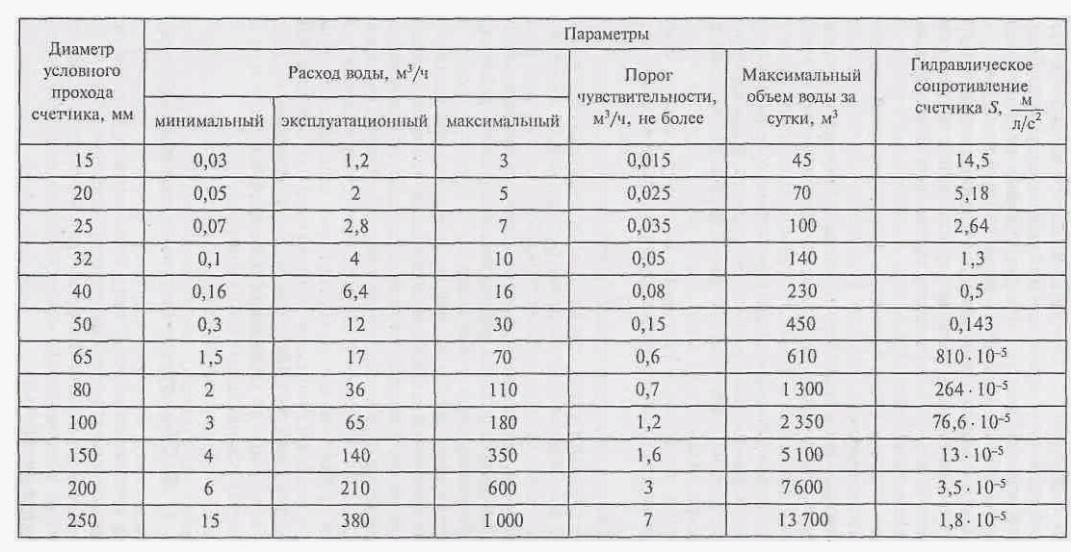
Байпасная система с функцией обратной промывки из ПВХ. |  |  |  |  |  |  |  |  |  |  |  |  | Фил. эл-т Аруан 60, ГФ 100
Наменование товара | Стоимость рублей | Диаметр присоединения | Срок поставки
Байпасная система с функцией обратной промывки из ПВХ DN40 | 30000 | ДУ 40 | 7 дней
Байпасная система с функцией обратной промывки из ПВХ DN50 | 40000 | ДУ 50 | 7 дней
Байпасная система с функцией обратной промывки из ПВХ DN80 | 65000 | ДУ 80 | 7 дней
Байпасная система с функцией обратной промывки из ПВХ DN100 | 75000 | ДУ 100 | 7 дней
Байпасная система с функцией обратной промывки из ПВХ DN150 | 120000 | ДУ 150 | 7 дней
Байпасная система с функцией обратной промывки из ПВХ DN200 | 160000 | ДУ 200 | 7 дней
Байпасная система с функцией обратной промывки из ПВХ DN250 | 180000 | ДУ 250 | 7 дней
Байпасная система с функцией обратной промывки из ПВХ DN300 | 200000 | ДУ 300 | 7 дней

Двойной фильтр механической очистки воды Аруан
Название | Из каких фильтров производим | Присоединение |  | Цена | Производительность м3/ч
Аруан 300 | ГФ 20 | Ду 40 | 1 1/2" | 450 000 | До 30
Аруан 300 | ГФ 30 | Ду 50 | 2" | 550 000 | До 50
Аруан 300 | ГФ60 | ДУ 80 | 3" | 700 000 | До 100
Аруан 300 | ГФ80 | ДУ 100 | 4" | 900 000 | До 200
Аруан 300 | ГФ120 | ДУ 100 | 4" | 1 300 000 | до 350
Аруан 300 | Аруан 150 | ДУ 150 | 6" | 1 500 000 | До 500
Аруан 300 | Аруан 200 | ДУ 200 | 8" | 1 800 000 | до 600
Аруан 300 | Аруан 400 | ДУ 250 | 10" | 2 000 000 | До 800

Фланцы
Название | вес кг | Цена | ДУ в мм
Аруан 10 / ГФ20 | 2025-05-01 | 5000 | 40
Аруан 20 / ГФ30 | 2 | 6000 | 50
Аруан 30 / ГФ40 | 3 | 7000 | 65
Аруан 40 / ГФ60 | 4 | 8000 | 80
Аруан 50 / ГФ80 | 5 | 14000 | 100
Аруан 60 / ГФ120 | 5 | 14000 | 100
Аруан 100 / ГФ140 | 5 | 14000 | 100
Аруан 150 | 8 | 22000 | 150
Аруан 200 | 10 | 26,000 | 200
Аруан 400 | 15 | 29,000 | 250

Мешотчатые фильтры |  | цена
Мешочный фильтр Raifil SUS 304-BFH-2 |  | 150000 | https://msk.ecovita.ru/catalog/oborudovanie-dlya-ochistki-vody/mekhanicheskaya-ochistka/meshochnye-filtryy/sus-304-bfh-2.html

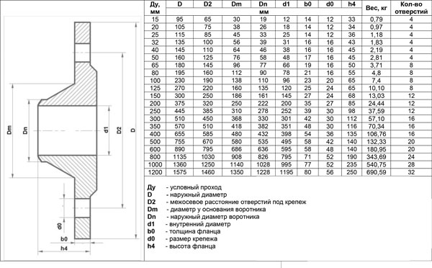
 | закуп | РРЦ |  |  | Фланец плоский тип 1 исполнение В, РУ 16 |  |  |  |  |  | Фланец плоский воротниковый тип 11 исполнение В, РУ 16
Корпус SUS 304-BFL-3 (фильтр мешочного типа) 5 м³/ч Китай | SUS 304-BFL-3 | 30000
Корпус SUS 304-BFL-3 (фильтр мешочного типа/High Class) Китай (Матовое покрытие) | SUS 304-BFL-3 (High Class) | 43000
Картридж BAG-PP-5 д/BFL-3 мешочного типа | BAG-PP-5 д/BFL-3 | 2000
Картридж BAG-PP-10 д/BFL-3 мешочного типа | BAG-PP-10 д/BFL-3 | 2000
Картридж BAG-PP-25 д/BFL-3 мешочного типа | BAG-PP-25 д/BFL-3 | 2000
Картридж BAG-PP-50 д/BFL-3 мешочного типа | BAG-PP-50 д/BFL-3 | 2000
Картридж BAG-PP-100 д/BFL-3 мешочного типа | BAG-PP-100 д/BFL-3 | 2000
Корпус SUS 304-BFL-4 (фильтр мешочного типа) 8 м³/ч Китай | SUS 304-BFL-4 | 50000
Корпус SUS 304-BFL-4 (фильтр мешочного типа/High Class) Китай (Матовое покрытие) | SUS 304-BFL-4 (High Class) | 51000
Корпус SUS 316-BFL-4 (фильтр мешочного типа) Китай (СПЕЦЗАКАЗ) | SUS 316-BFL-4 | 72000
Картридж BAG-PP-5 д/BFL-4 мешочного типа | BAG-PP-5 д/BFL-4 | 2000
Картридж BAG-PP-10 д/BFL-4 мешочного типа | BAG-PP-10 д/BFL-4 | 2000
Картридж BAG-PP-25 д/BFL-4 мешочного типа | BAG-PP-25 д/BFL-4 | 2000
Картридж BAG-PP-50 д/BFL-4 мешочного типа | BAG-PP-50 д/BFL-4 | 2000
Картридж BAG-PP-100 д/BFL-4 мешочного типа | BAG-PP-100 д/BFL-4 | 2000
Корпус SUS 304-BFL-1 (фильтр мешочного типа) 15 м³/ч Китай | SUS 304-BFL-1 | 45000
Корпус SUS 304-BFL-1 (фильтр мешочного типа/High Class) Китай (Матовое покрытие) | SUS 304-BFL-1 (High Class) | 62000
Картридж BAG-PP-5 д/BFL-1 мешочного типа | BAG-PP-5 д/BFL-1 | 2500
Картридж BAG-PP-10 д/BFL-1 мешочного типа | BAG-PP-10 д/BFL-1 | 2500
Картридж BAG-PP-20 д/BFL-1 мешочного типа | BAG-PP-20 д/BFL-1 | 2500
Картридж BAG-PP-25 д/BFL-1 мешочного типа | BAG-PP-25 д/BFL-1 | 2500
Картридж BAG-PP-50 д/BFL-1 мешочного типа | BAG-PP-50 д/BFL-1 | 2500
Картридж BAG-PP-100 д/BFL-1 мешочного типа | BAG-PP-100 д/BFL-1 | 2500
Корпус SUS 304-BFH-1 (фильтр мешочного типа) 20 м³/ч Тайвань | SUS 304-BFH-1 | 123000
Картридж BAG-PP-5 (мешочного типа), полипропилен | BAG-PP-5 д/BFH-1 | 2000
Картридж BAG-PP-10 (мешочного типа), полипропилен | BAG-PP-10 д/BFH-1 | 2000
Картридж BAG-PP-25 (мешочного типа), полипропилен | BAG-PP-25 д/BFH-1 | 2000
Картридж BAG-PP-50 (мешочного типа), полипропилен | BAG-PP-50 д/BFH-1 | 2000
Картридж BAG-PP-100 (мешочного типа), полипропилен | BAG-PP-100 д/BFH-1 | 2000
Картридж BAG-NYL-50 (мешочного типа), нейлон (СПЕЦЗАКАЗ) | BAG-NYL-50 д/BFH-1 | 2000
Картридж BAG-NYL-100 (мешочного типа), нейлон | BAG-NYL-100 д/BFH-1 | 2000
Корпус SUS 304-BFL-2 (фильтр мешочного типа) 30 м³/ч Китай | SUS 304-BFL-2 | 71000
Корпус SUS 304-BFL-2 (фильтр мешочного типа/High Class) Китай (Матовое покрытие) | SUS 304-BFL-2 (High Class) | 73000
Корпус SUS 316-BFL-2 (фильтр мешочного типа) Китай (СПЕЦЗАКАЗ) | SUS 316-BFL-2 | 99000
Картридж BAG-PP-5 д/BFL-2 мешочного типа | BAG-PP-5 д/BFL-2 | 2500
Картридж BAG-PP-10 д/BFL-2 мешочного типа | BAG-PP-10 д/BFL-2 | 2500
Картридж BAG-PP-20 д/BFL-2 мешочного типа | BAG-PP-20 д/BFL-2 | 2500
Картридж BAG-PP-25 д/BFL-2 мешочного типа | BAG-PP-25 д/BFL-2 | 2500
Картридж BAG-PP-50 д/BFL-2 мешочного типа | BAG-PP-50 д/BFL-2 | 2500
Картридж BAG-PP-100 д/BFL-2 мешочного типа | BAG-PP-100 д/BFL-2 | 2500
Корпус SUS 304-BFH-2 (фильтр мешочного типа) 45 м³/ч Тайвань | SUS 304-BFH-2 | 180000
Картридж BAG-PP-5 (д/BFH-2 мешочного типа), полипропилен | BAG-PP-5 д/BFH-2 | 2000
Картридж BAG-PP-10 (д/BFH-2 мешочного типа), полипропилен | BAG-PP-10 д/BFH-2 | 2000
Картридж BAG-PP-50 (д/BFH-2 мешочного типа), полипропилен | BAG-PP-50 д/BFH-2 | 2000
Картридж BAG-PP-100 (д/BFH-2 мешочного типа), полипропилен | BAG-PP-100 д/BFH-2 | 2000

Резиновое кольцо для корпуса SUS 304-BFL-1,2 |  | 1584
Резиновое кольцо для корпуса SUS 304-BFL-3,4 |  | 1188

Ёмкости
Ёмкости
Название | Объем | цена | вес | Длинна/ширина /высота(мм.) | Фото
Емкость T 200 л | 200л | 10,000 | 7.5 | 555/555/970
Ёмкость 500 | 500л | 15,000 | 15 | 755/755/1295
Емкость ЭВЛ 1000 л | 1000 л. | 21,000 | 25 | 1140/1140/1245 | 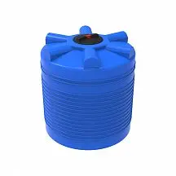
Емкость L 1000 л | 1000 л. | 27,000 | 40 | 780/780/2072 | 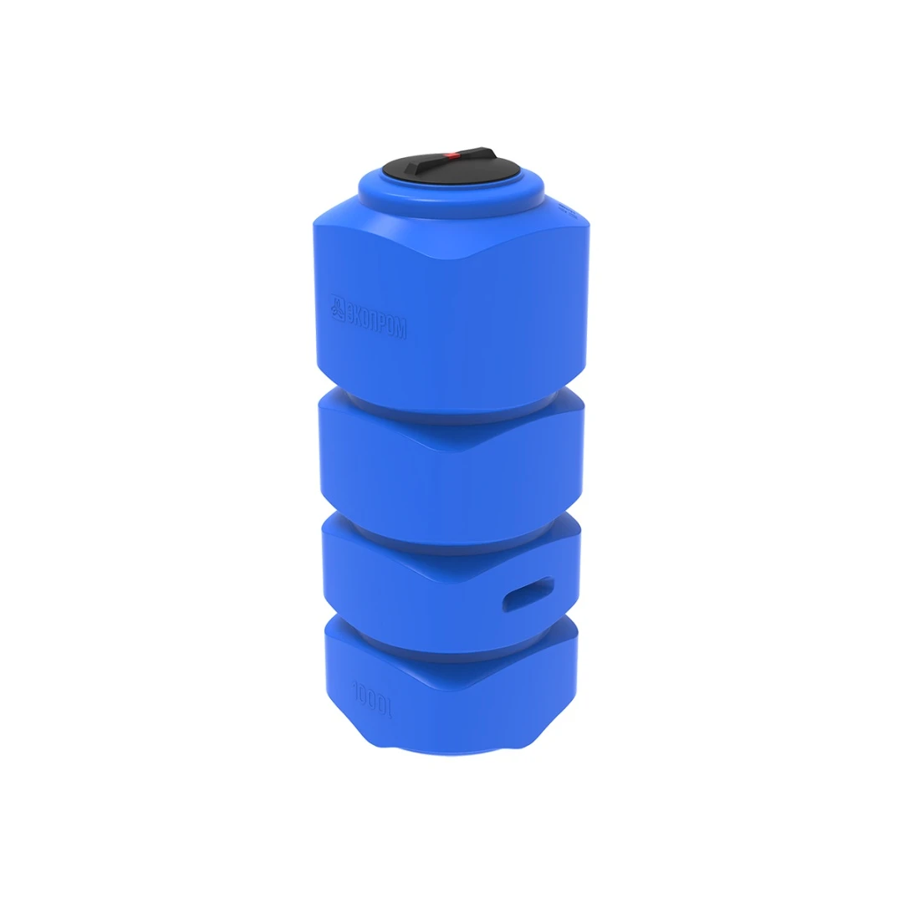
Ёмкость S 1000 | 1000 л. | 29,000 | 40 | 1555/720/1355 | 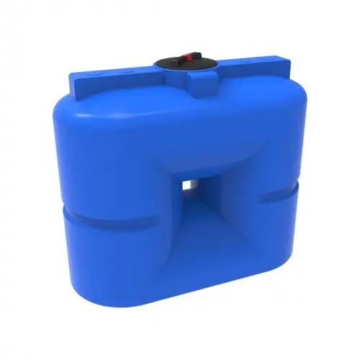
Ёмкость T 2000 | 2000 л. | 42,000 | 44.5 | 1500/1500/1345 | 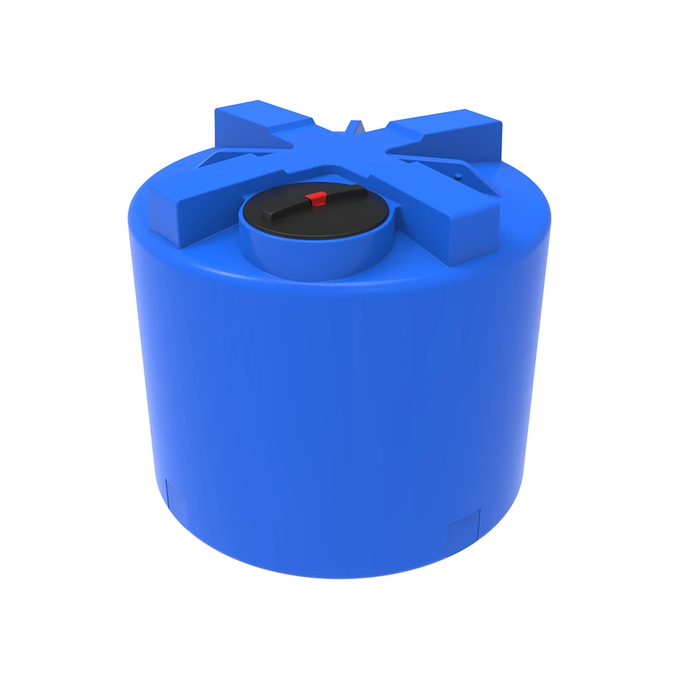
Емкость SК 2000 л | 2000 л. | 59,000 | 90 | 2100/750/1590 | 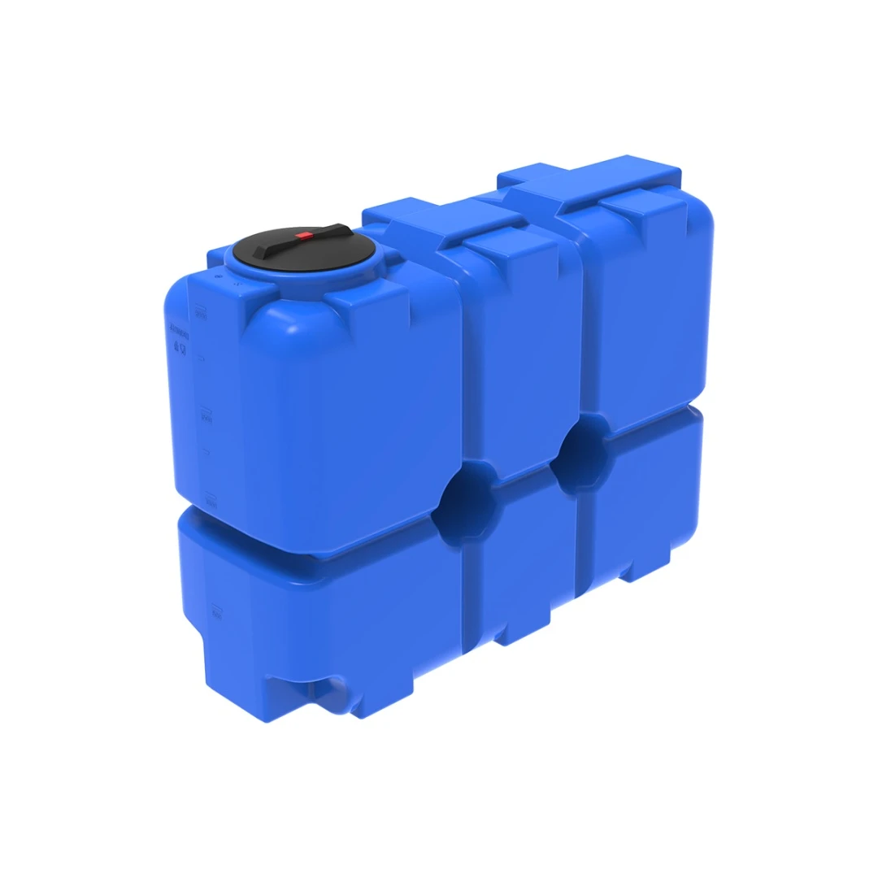
Емкость T 3000 л | 3000 л. | 57,000 | 70 | 1500/1500/1900 | 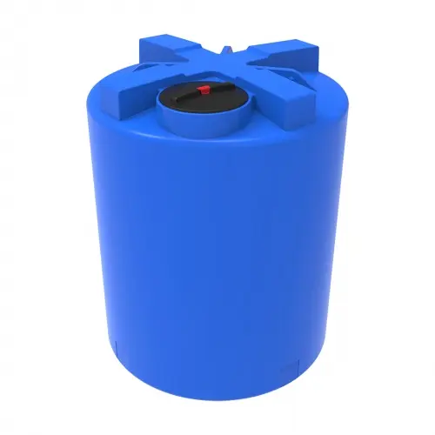
Емкость T 5000 л | 5000 л. | 85,000 | 108 | 1825/1825/2145 | 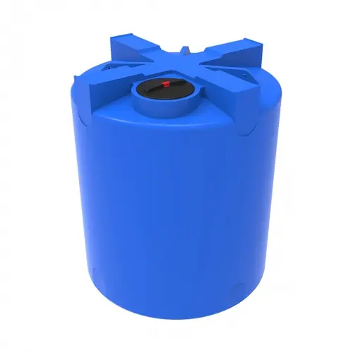
Емкость TR 10000 л | 10 000 л. | 175,500 | 202.6 | 2300/2300/2715 | 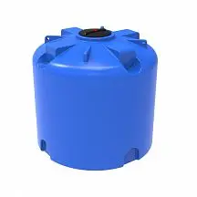

Емкость T 200 л | 200л | 10,000 | 7.5 | 555/555/970 | 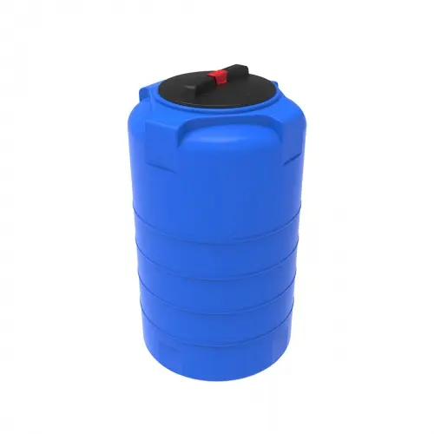
Ёмкость 500 | 500л | 14,000 | 15 | 755/755/1295 | 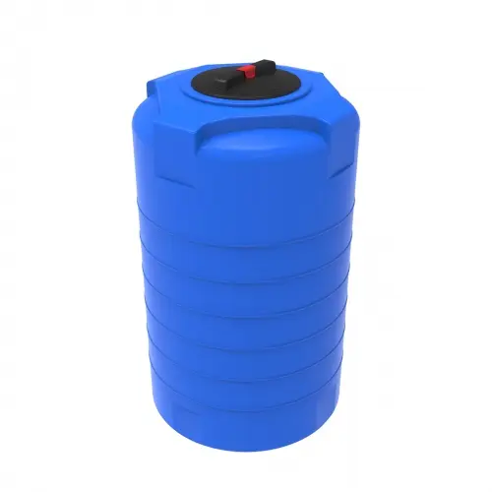
Емкость K 1000 л в обрешетке | 1000 л. | 60 000 | 62 | 1440/600/1460 | 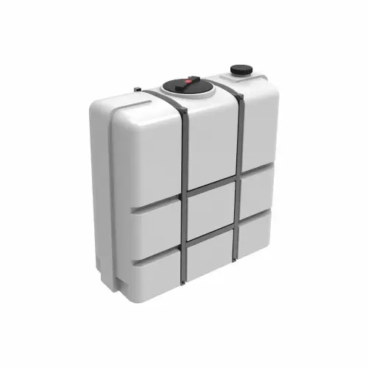
Емкость S 1500 л | 1500 л. | 44,460 | 60 | 1605/720/1850 | 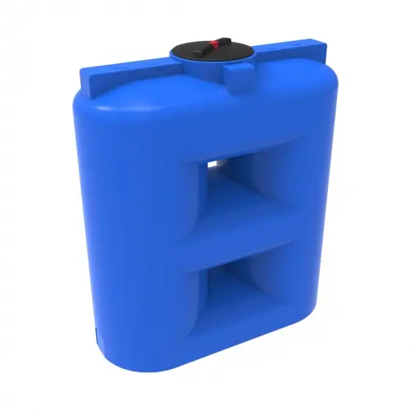
Горизонтальная ёмкость R/HR 2000 | 2000 л. | 44,820 | 62 | 1800/1250/1355 | 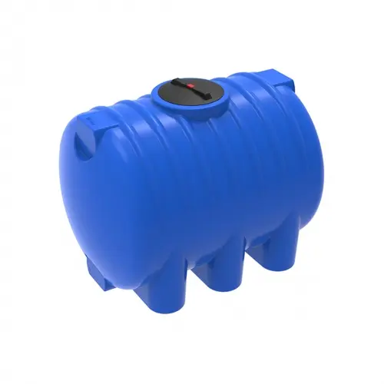
Емкость ST 2000 л в обрешетке | 2000 л. | 120,000 | 222 | 2240/896/1754 | 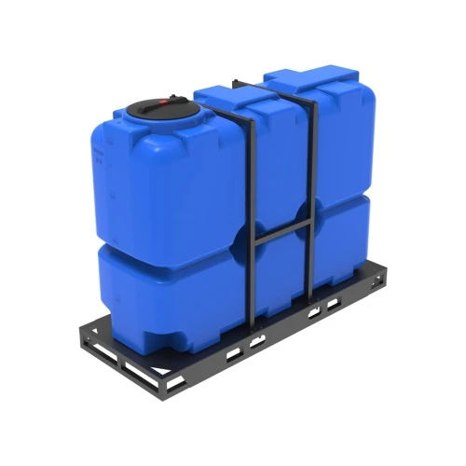
Емкость S 3000 л | 3000 л. | 85,000 | 130 | 2710/790/1951 | 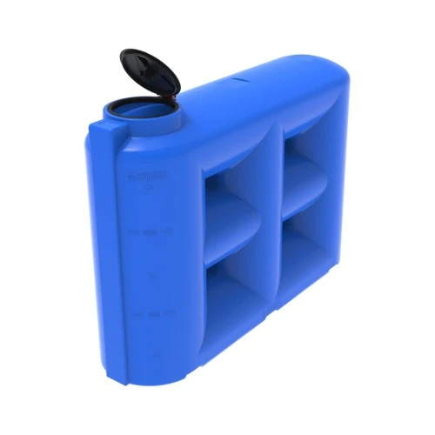
Емкость K 3000 л в обрешетке | 3000 л. | 120,000 | 215 | 2250/950/1750 | 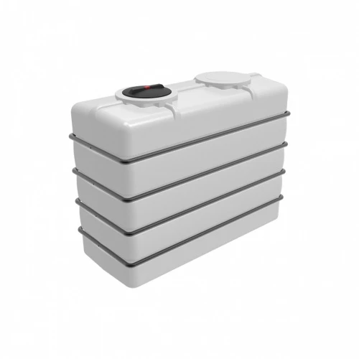
Емкость T 5000 л с утеплением и поддоном | 5000 л. | 280,000 | 244 | 1900/1900/2400 | 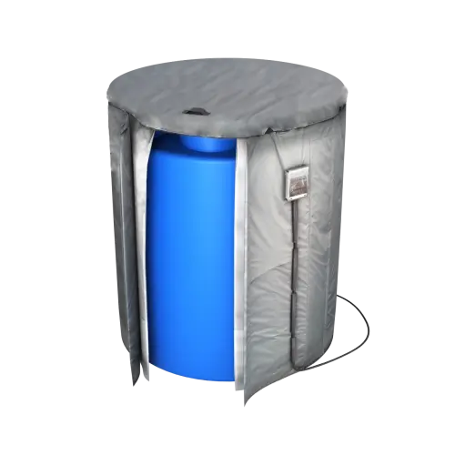
Кассета ST 8000 л (4х2000) | 8000 л. | 375000 | 810 | 3350/2200/1736 | 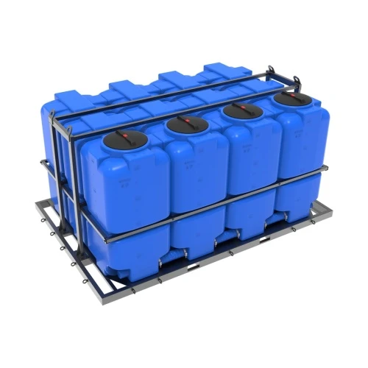
Емкость TR 8000 л | 8000 л. | 130,000 | 168 | 2300/2300/2225 | 